Demanda Variable
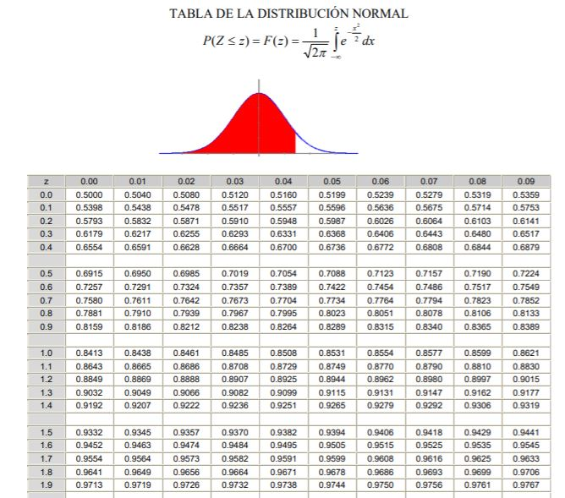

Q= | 5000 | und/ord |  | Costo Anual por Almacenar= (Q/2+Inv. Seg.)*Ch
dxL= | 1000 | und
σ= | 200 | und |  | Costo Anual por Almacenar= | 11401 | $/año
ch= | 4 | $/und*año
Nivel de Servico= | 96%

PRO?

Z= | 1.75

Inv. Seguridad | Z*σ= | 350 | und

PRO= | dxL+Inv.Seg.= | 1350 | und

Practica 1
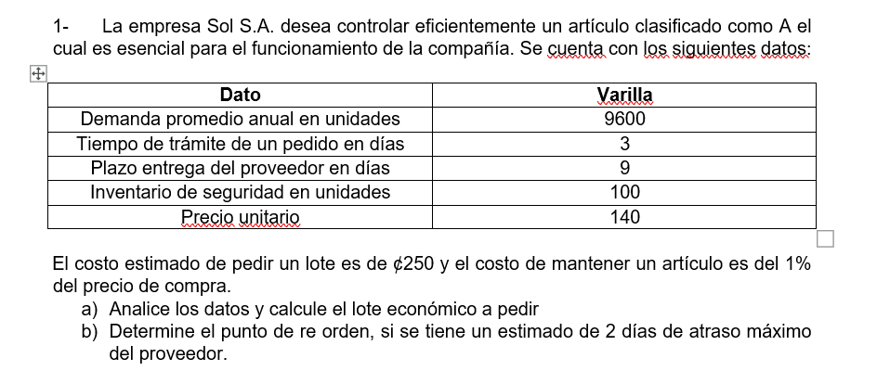

D= | 9600 | und | L= | 14 | días
Inv. Seg. (SS)= | 100 | und | Año= | 365 | días
C= | 140 | $/und
Co= | 250 | $/ord | PRO= | d*L+SS
Ia= | 1%
Ch= | 1.4 | $/und*año | d*L= | 368.21917808

 |  |  | PRO= | 468 | Und
Q= | 1852 | und/ord

CT(Q)= D/Q*Co + (Q/2 +SS)*Ch

CT(Q)= | 2,732 | $/año

